①Git導入
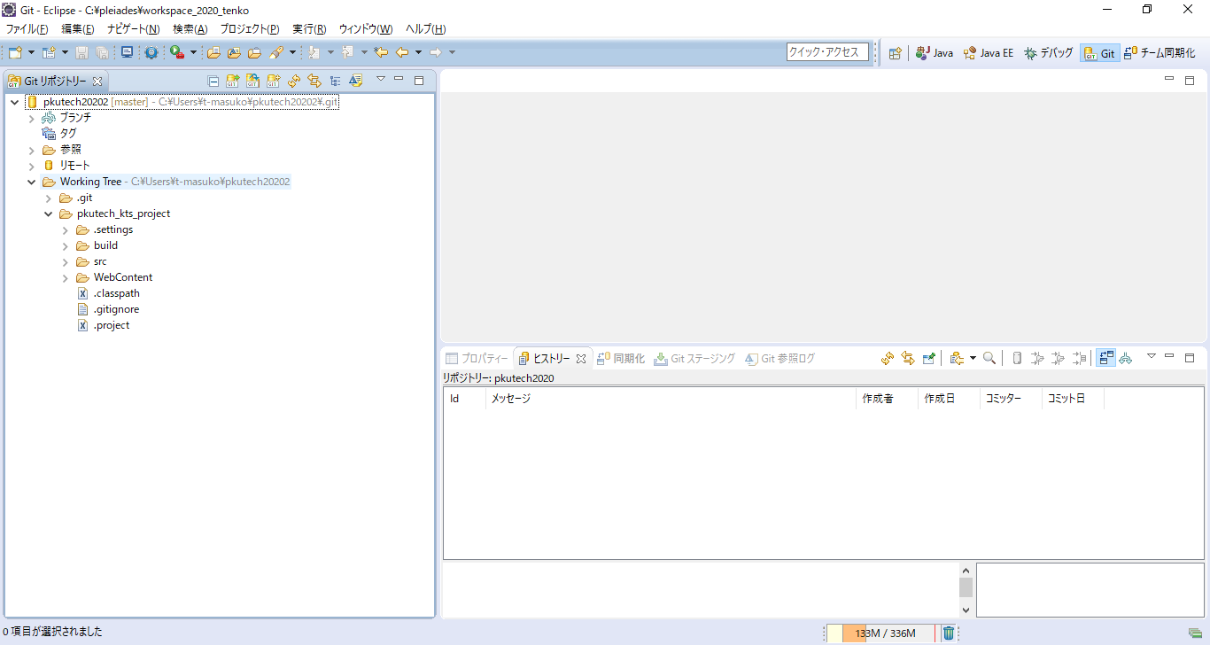
1 | 新しいGitのパースペクティブを開く
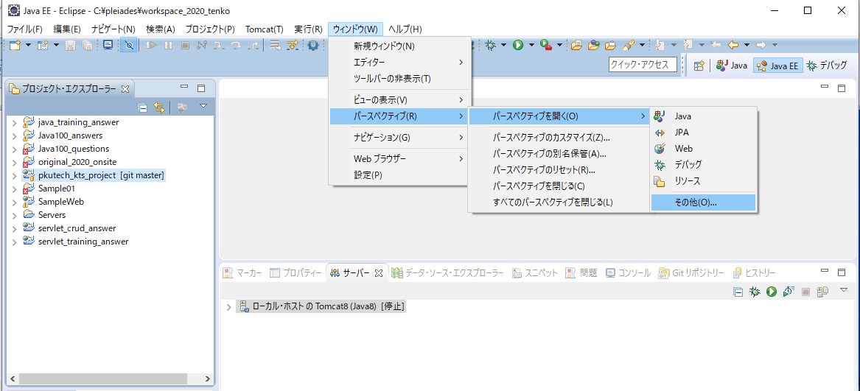
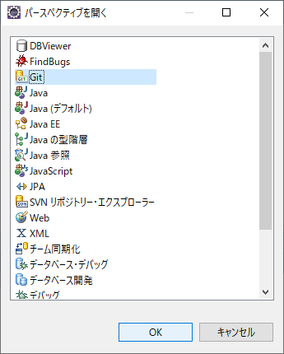

2 | 追加したパースペクティブを開き新規でGitのリポジトリを作成する

 | ① | 「Gitリポジトリの複製」をクリック →ポップアップ画面の「URIの複製」を選択して次へ
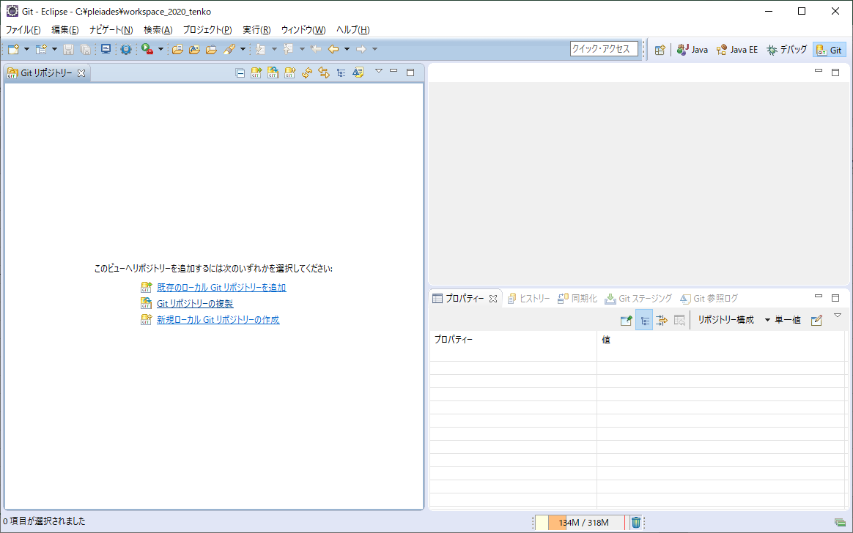

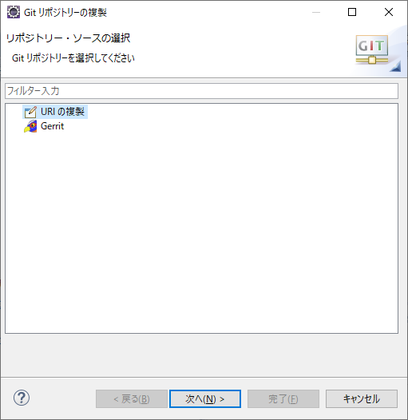

 | ② | 別途、提供されているURLとアカウント情報を利用してGitのリモートリポジトリへの接続設定を行う。
 |  | 最後にローカルリポジトリのディレクトリを指定して完了。
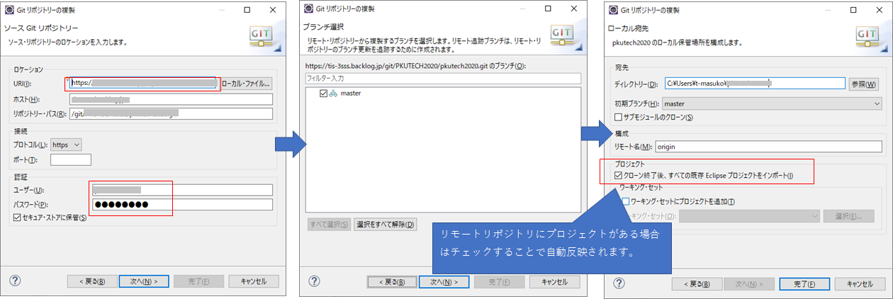

 | ③ | 完了するとGitパースペクティブにリモートリポジトリとローカルリポジトリの設定が追加されます。

②Gitの利用
■ | Gitの仕組み

ローカル
リポジトリ
ローカル環境
コミット
クローン
・マージ

プッシュ

プル

リモート
リポジトリ
リモート環境
ローカル
リポジトリ
ローカル環境
コミット
クローン
・マージ

ローカル
リポジトリ
ローカル環境
コミット
クローン
・マージ

ローカル
リポジトリ
origin/master

master
otherBranch
otherBranch
otherBranch

Gitの管理はリモートで共通のデータ管理を行い、各個人でローカルリポジトリを持ちデータを管理する。

修正を行った場合、ローカルリポジトリで修正内容を登録（コミット）する。
たまったローカルリポジトリの内容を共通のリモートリポジトリへ登録（プッシュ）する。
リモートリポジトリの内容をローカルリポジトリへ反映（プル）を行うことで最新の状態をローカル環境へ反映が可能となる。

③Gitの操作（ローカルリポジトリ登録）
■Gitの操作
1 | 修正内容をローカルリポジトリへ登録（コミット）
 | ① | ファイルを修正、追加を行うとファイルアイコン周辺に変化があります。
 |  | 追加：アイコンに?が付きます。
 |  | 修正：ファイル名の先頭に>が月修正更新があることを知らせます。

 | ② | ファイル名指定、またはプロジェクト名を右クリック→[チーム]→[コミット]を選択する。
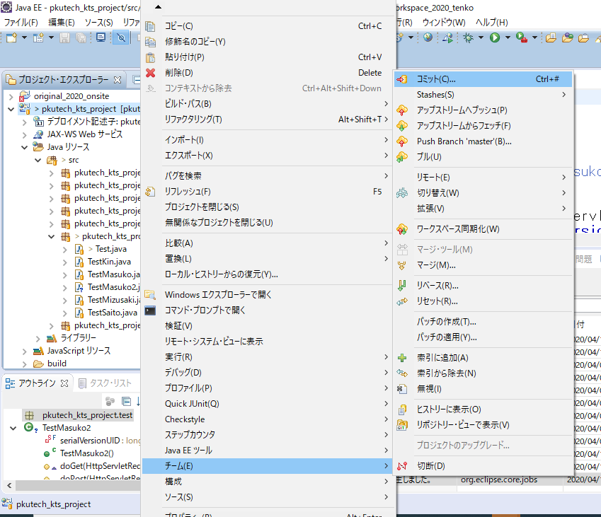
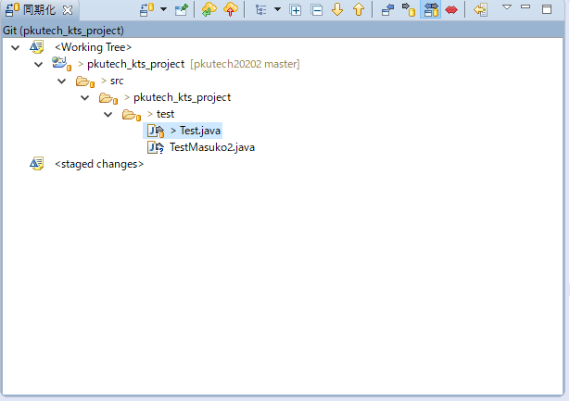
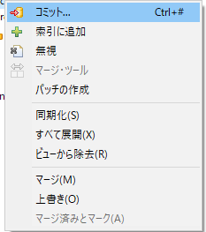
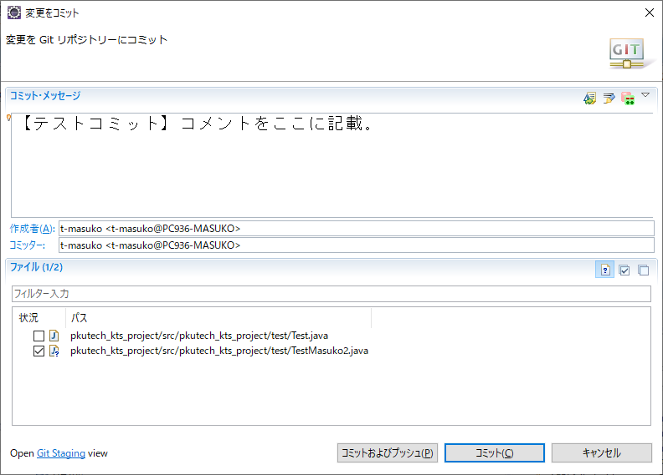
自分が変更しているファイルの一覧確認ができる。
複数のコミットを選択してコミットすることも可能

 | ③ | コミットを完了するとローカルレポジトリへの登録が完了になります。内容が反映されたことは「ヒストリ-」で確認できます。

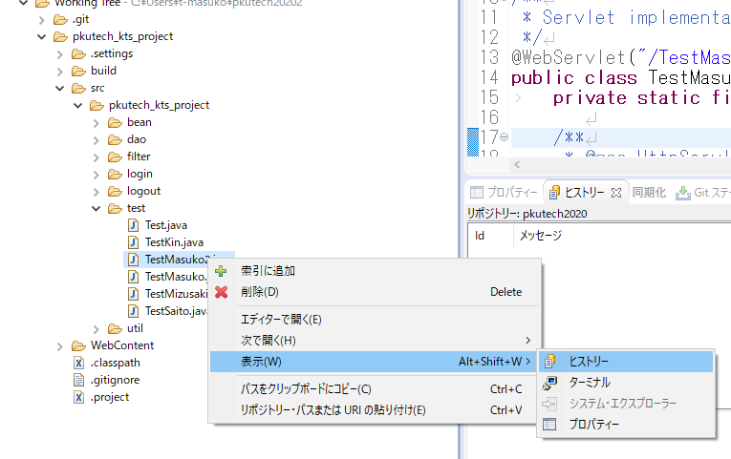

master：現在のローカルリポジトリが登録しているバージョン。

 | ※プロジェクトなどの上位階層でヒストリ-を開くと以下のような履歴となります。
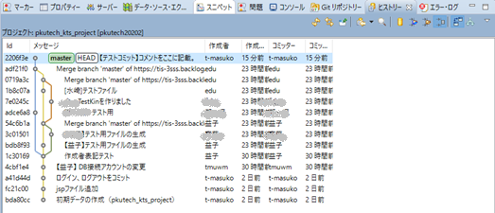

ほかの利用者が更新した内容について、複数の線で分離・統合の状態があらわされています。

④Gitの操作（リモートリポジトリ登録）
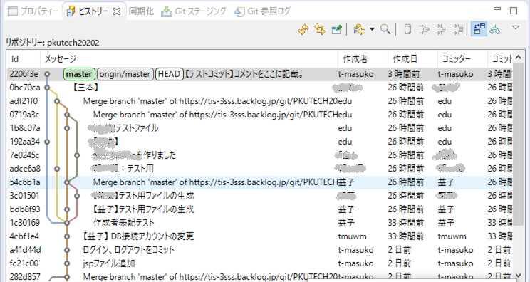
■Gitの操作（リモートリポジトリへの登録）
 | ① | ローカルレポジトリとリモートリポジトリの差分を確認します。
 |  | パースぺクティブ「Git」を選択します。Gitのプロジェクト名に簡易的な状態が表示されます。
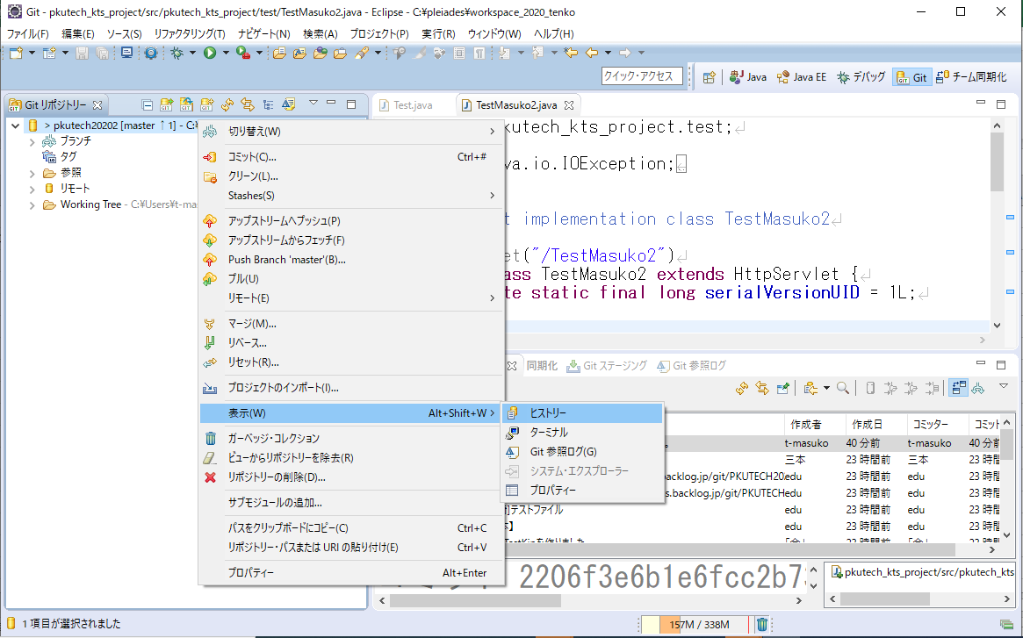
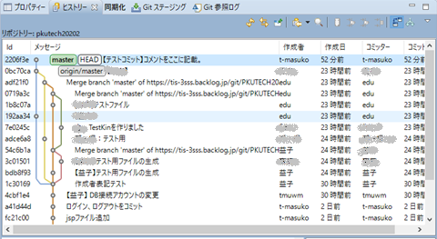
"[master↑1]"となっている箇所がリモートとローカルとの差分となります。
※↑なのでローカルリポジトリがリモートのリポジトリのが1つ上にいる状態。
ヒストリーからも状況を確認できます。
"master"（ローカルリポジトリ）、"origin/master"（リモートリポジトリ）の登録されているバージョンになります。

 | ② | ローカルリポジトリの登録内容をリモートリポジトリへ反映させます。

 |  | ・ | Gitのプロジェクト名を右クリック。「アップストリームからフェッチ」を選択。
 |  |  | リモートリポジトリとローカルリポジトリ内のリモート反映用リポジトリ（origin）の差分更新を行います。
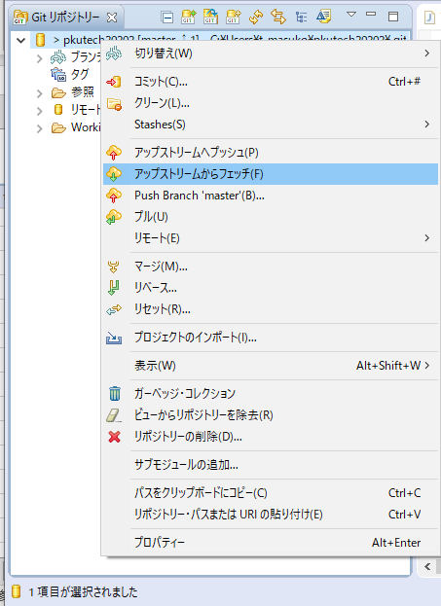
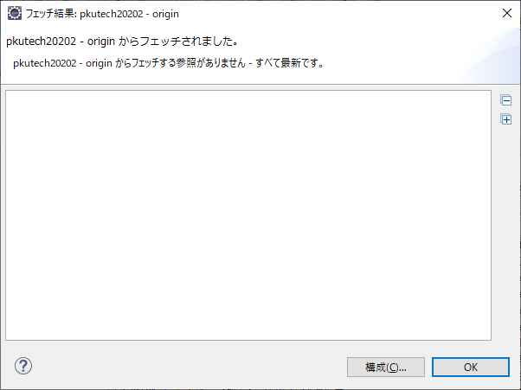

 |  | ・ | リモートリポジトリの差分をローカルリポジトリへ反映させるために、"マージ"を実行します。

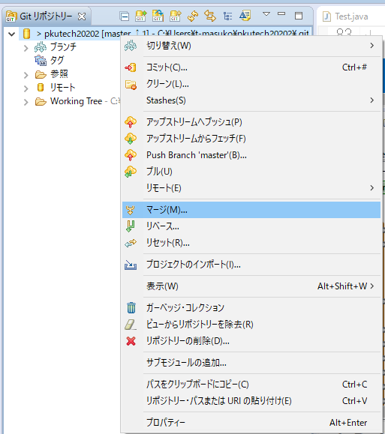

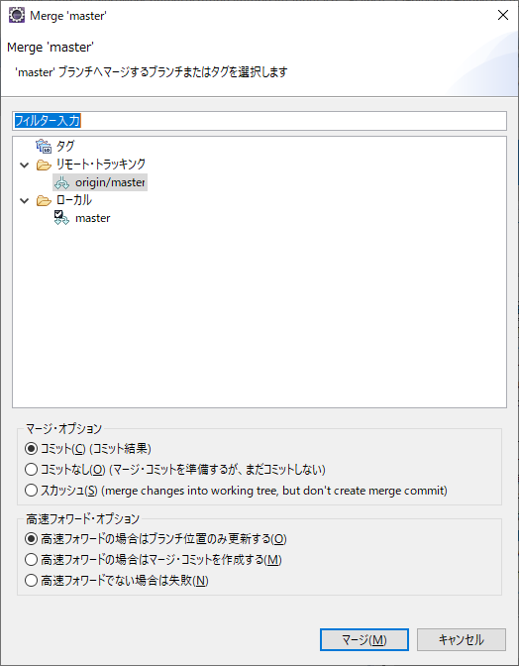

 |  | ※フェッチ→マージまでの処理を一括で行うことが可能です。
 |  | 「プル」を実行することでフェッチ→マージの処理を一括で行うことが可能です。
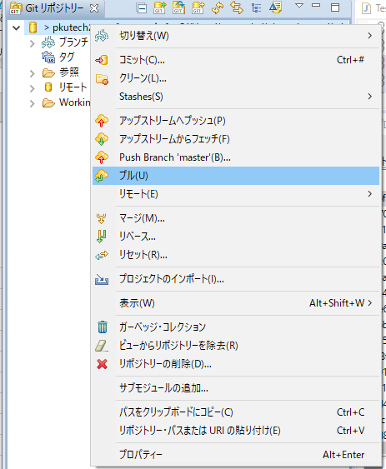

 |  |  |  | ※変更対象がないので最新状態であることを示します。

 | ③ | ローカル環境へコミットした内容をリモートリポジトリへ反映します。
 |  | プッシュコマンドを実行します。
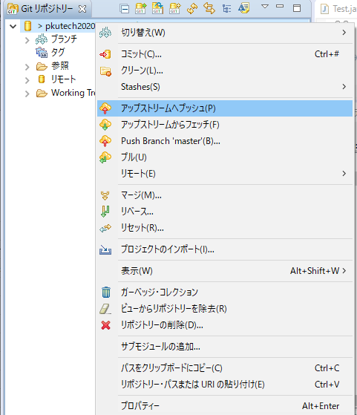
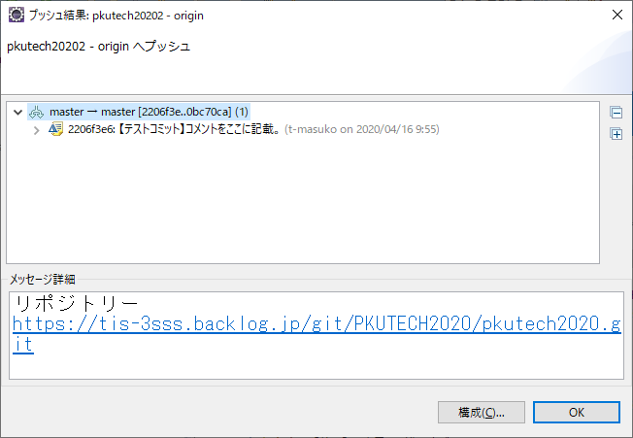

 | ④ | ヒストリーの情報を再度開き、反映されているかの確認を行います、。

⑥Gitの操作（コンフリクトの発生と確認）
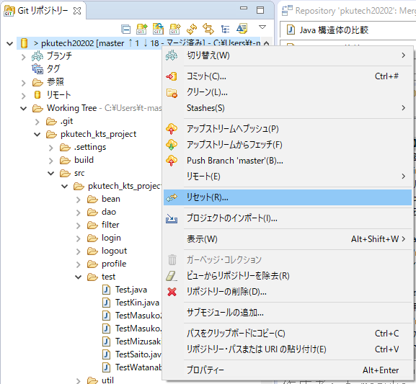
■ | Gitの操作（コンフリクトの発生と確認）
 | Gitのリポジトリの操作を行う際、他の人のプッシュしたものと自分がコミットした内容が重複することがあります。
 | 修正内容が重複した場合、リモートリポジトリとローカルリポジトリにて変更箇所の競合（コンフリクト）が発生します。
 | eclipseではコンフリクトが発生した場合、あとから更新したローカルレポジトリをそのままではプッシュすることができません。
 | 衝突の内容を解決してからコミット→サイトプッシュする必要があります。

プル
 | ■ | コンフリクトのタイミング
ローカルリポジトリ
リモートリポジトリ

フェッチ
マージ

 | ■ | コンフリクト例
 | 現在の最新状態（PC-Bより確認） |  | 自分のリポジトリ情報（PC-A）
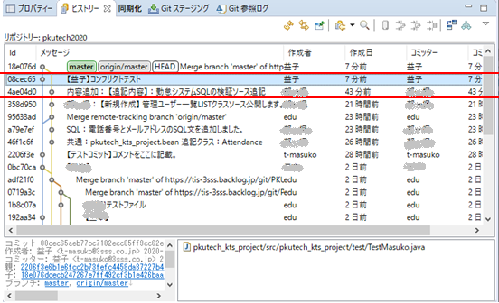
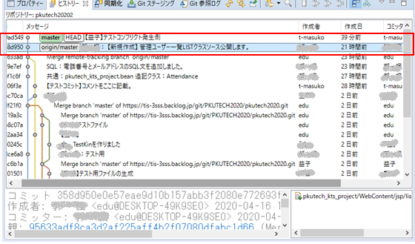

最新のリモートリポジトリが取得できていない状態。

現時点での最新リモートリポジトリ

 | ① | PC-Bでは「コンフリクトテスト」の名称でコミット。最新状態でリモートリポジトリへプッシュを行っています。
 |  | PC-Aではまだ自身の修正をコミットした段階ではリモートリポジトリから最新の状態をプルしていない状態でコミットしています。

 | ② | PC-Aがプッシュを行うと最新リモート状態でないとプッシュの拒否がされます。
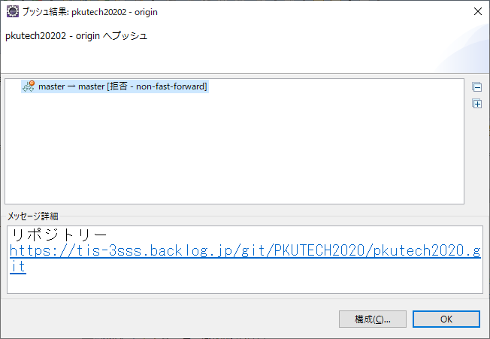

 | ③ | リモートリポジトリを最新状態にします。※今回はPC-Bでコミット-プッシュした内容にPC-Aで修正しているファイルが重複しています。
 |  | TestMasuko.java

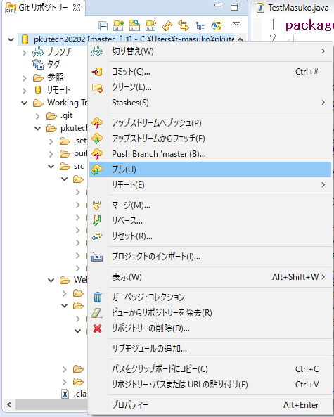
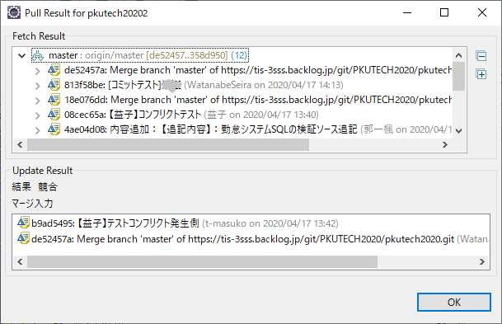

競合が発生しました。

 | 競合が発生しているため、以下の場所にメッセ維持が追加されます。また、ヒストリーの確認でリモートリポジトリの内容が確認できなくなります。
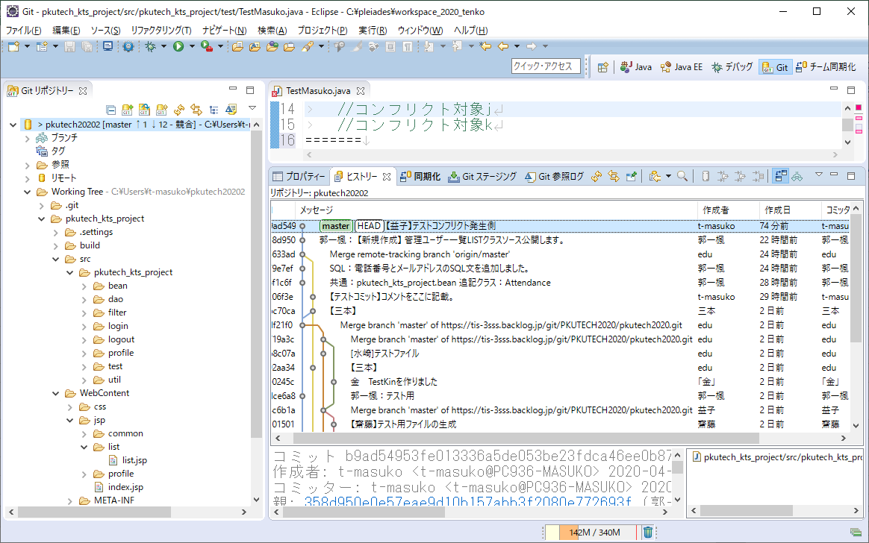

 | 競合状態の確認します。赤い矢印が表示されます。競合しているファイルです。
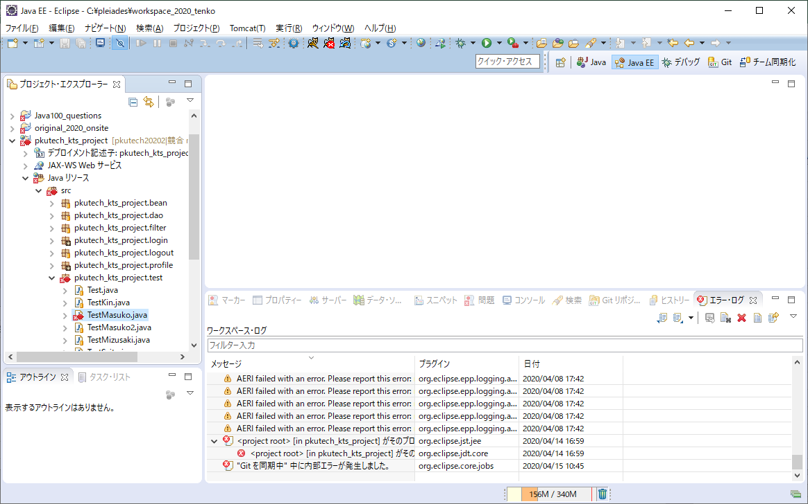

競合しているファイルを確認します。

 | 特定のコンフリクトファイルを選択する場合には、「ワークスペースの同期化」で確認ができます。

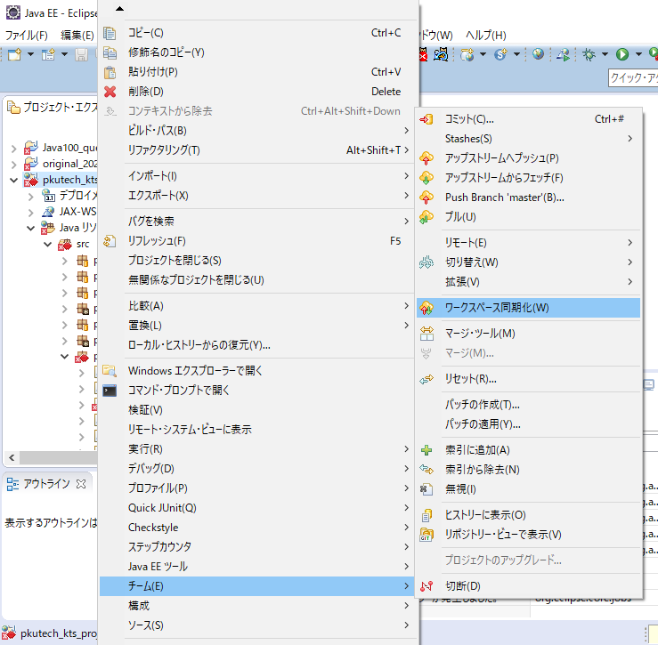

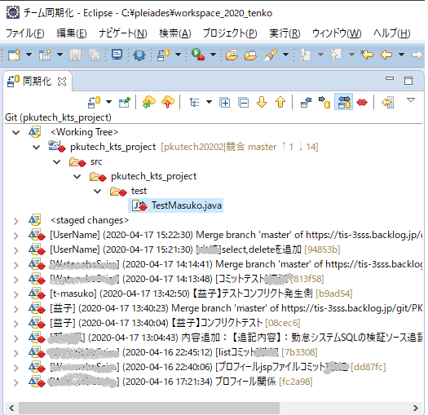

＜WorkingTree＞内の修正が競合している場所が対象です。

登録バージョンごとの修正箇所が表示されています。

 | 競合を解決するには？

 | ・ | リモートリポジトリを是としてファイルを反映する。
 | ・ | ローカルリポジトリを是としてファイルを反映する。
 | ・ | リモートリポジトリとローカルリポジトリの内容をマージしてコミットする。

⑦Gitの操作（コンフリクトの解消-リモート環境へ上書き）
■ | Gitの操作（コンフリクトの解消-リモート環境へ上書き）
 | リモートリポジトリのバージョンへ強制的に上書きを行います。
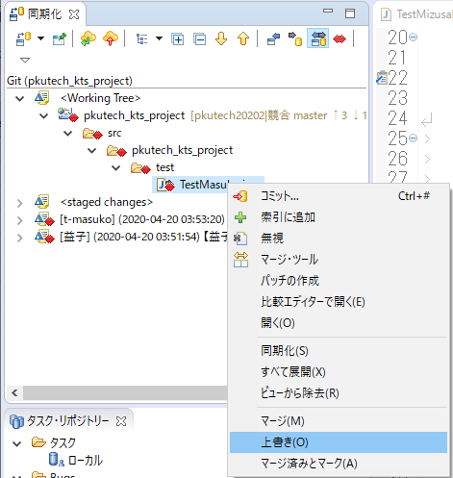

 | ・コミット処理を行い、編集内容と差分を再コミットします。

⑧Gitの操作（コンフリクトの解消-コミットのリセット）
■ | Gitの操作（コンフリクトの解消-コミットのリセット）
 | ローカルの環境のコミットを編集、またはやり直しを行い、修正内容とリセットします。

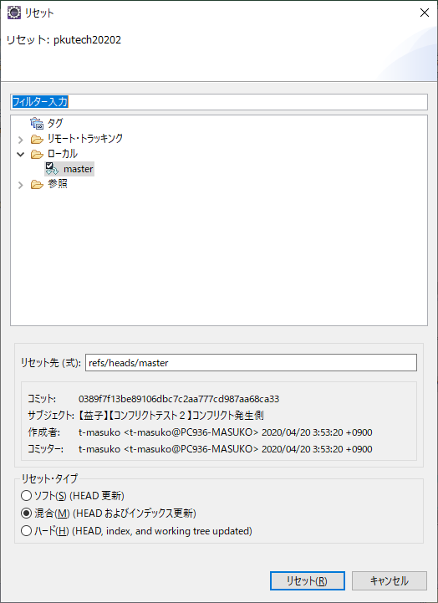

 | リセットタイプを選んでローカルのコミットをリセットすることができます。
 |  | ソフト | ： | ステージング環境と呼ばれる、コミット前に保管する領域へおき、マージ状態として編集を行うことができます（*が付いた状態）
 |  | 混合 | ： | 一旦コミットの編集結果をステージング前の状態までもっていきます。（*ではなくコミットの追加前である「>」の表示状態にする）
 | 〇 | ハード | ： | 一旦コミットの修正内容を破棄する。完全なコミット内容のリセット

 | ・コミット処理を行い、編集内容と差分を再コミットします。

⑨Gitの操作（コンフリクトの解消-ツールで手動編集）
■ | Gitの操作（コンフリクトの解消-ツールで手動編集）
 | マージツールを利用して、コンフリクト箇所を手動で編集して、マージ済みとすることができます、。

 | 対象ファイルのコンフリクトの内容を確認します。
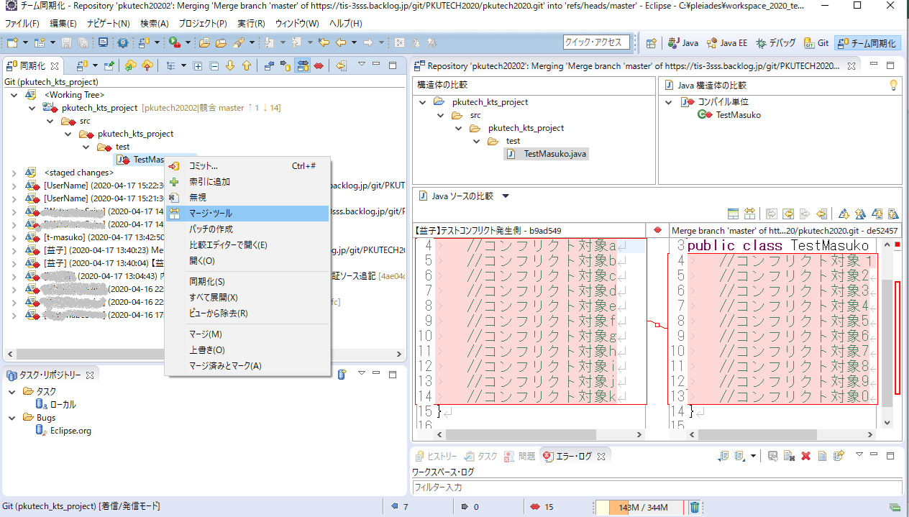

 | 競合を解決するには？

 | ・ | リモートリポジトリを是としてファイルを反映する。
 | ・ | ローカルリポジトリを是としてファイルを反映する。
 | ・ | リモートリポジトリとローカルリポジトリの内容をマージしてコミットする。
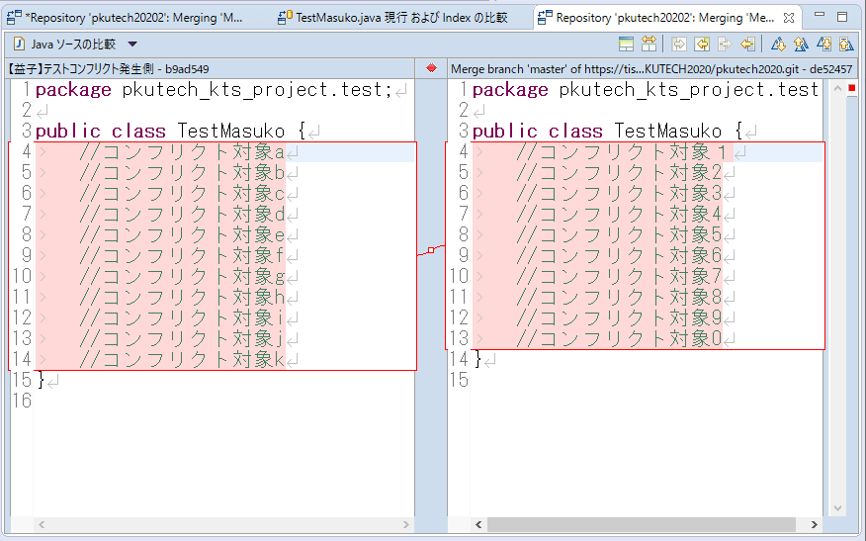

 | ※Ctrl+Sで保管すると修正が反映されます。

 | リモートリポジトリとの編集が完了した後にコンフリクトを起こしているファイルを"マージ編集済み"と指定します。
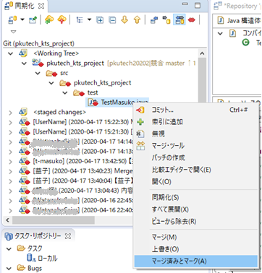
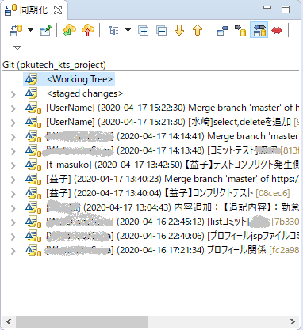

マージチェックと編集が完了したファイルは競合の対象から外れます。

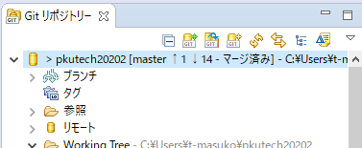

 | ・ | 再度、リモートリポジトリの内容をマージしてローカルリポジトリへ反映します。
 |  | ※シート「④Gitの操作（リモートリポジトリ登録）」の①～②の操作を参照。

 | ・コミット処理を行い、編集内容と差分を再コミットします。

